Sheet1
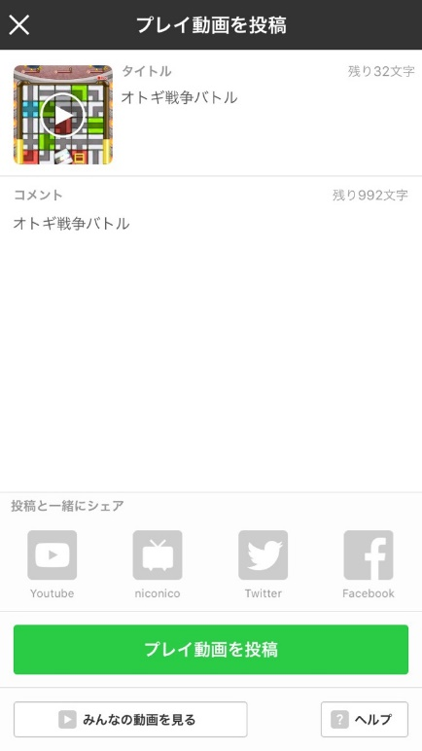
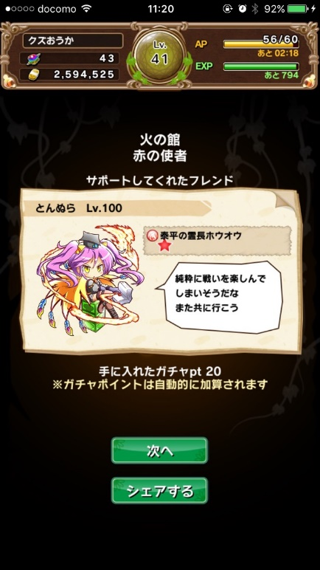
動画

動画視聴UI


 | HOME画面にバナーを設置

 | タップで「みんなの動画」のページに遷移する

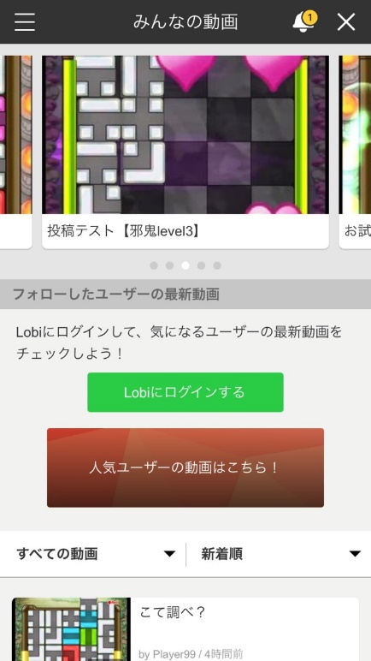

出発画面UI

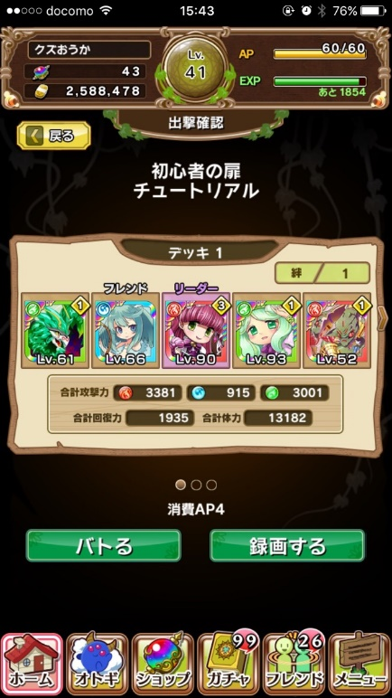

 |  | 現状
 | 1 | 録画する
 | 2 | 撮影するor実況する
 | 3 | ポップアップ消える
 | 4 | バトる
 | 5 | バトル画面

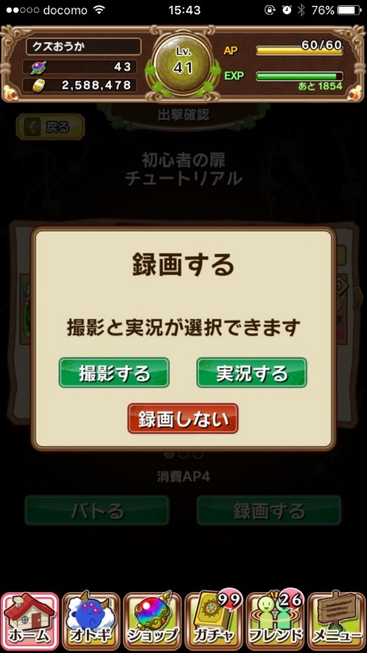
 |  | 改修後
 | 1 | 録画する
 | 2 | 撮影するor実況する
 | 3 | バトル画面

 |  | 「録画しない」を「戻る」に変更

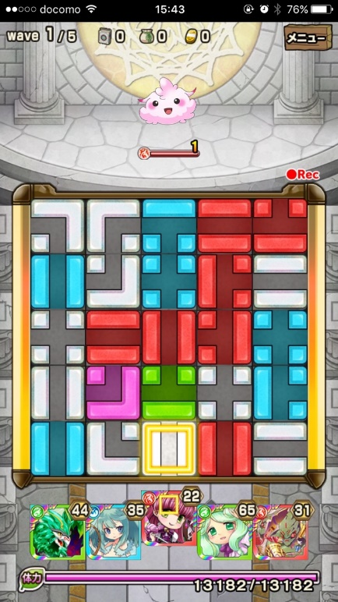

リザルト画面UI

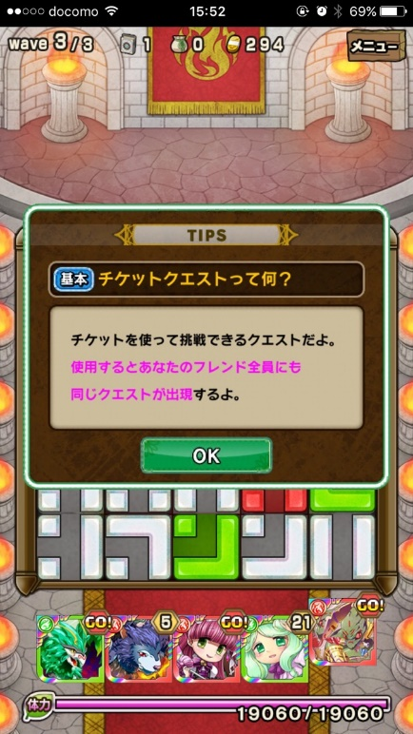

 |  | 現状
 | 1 | バトル勝利
 | 2 | アイテムリザルト
 | 3 | フレンドリザルト
 | 4 | 投稿する
 | 5 | 投稿する
 | 6 | プレイ動画投稿画面

 |  | 改修後
 | 1 | バトル勝利
 | 2 | アイテムリザルト
 | 3 | プレイ動画投稿ポップアップ
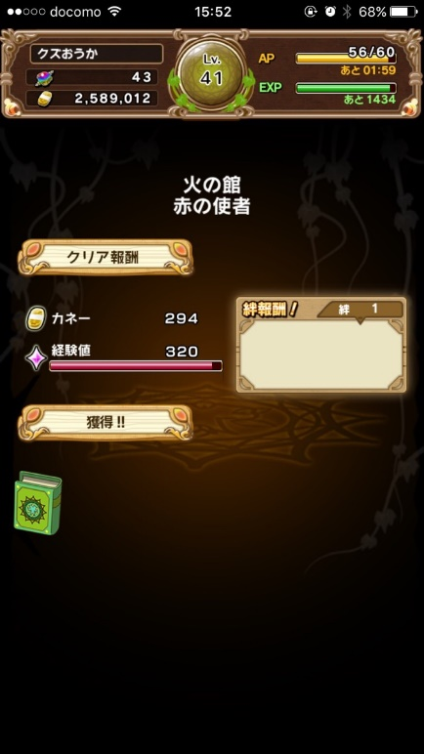
 | 4 | 投稿する
 | 4.5 | プレイ動画投稿画面
 | 5 | フレンドリザルト

 |  | 投稿しない場合は4→5
 |  | 録画してない場合は1→2→5

